copia dehoja1
17.5mts

4mts | 4mts | 4.5mts | 5mts

A
B
C
D
E

4
3
2
1
 |  |  |  | 5mts
 |  |  |  | 5mts | 15 mts
 |  |  |  | 5mts

 |  |  |  | 3.2mts | 6.4mts
 |  |  |  | 3.2mts
A
B
C
D
E

Hoja1
17.5mts

4mts | 4mts | 4.5mts | 5mts

A
A
A
A
A

 |  |  |  | 5mts
 |  |  |  | 5mts | 15 mts
 |  |  |  | 5mts

 |  |  |  | 3.2mts | 6.4mts
 |  |  |  | 3.2mts

Hoja3
 | Peralte |  | Base
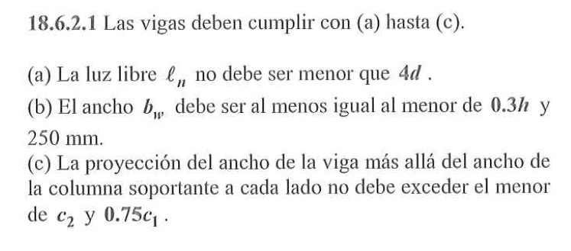
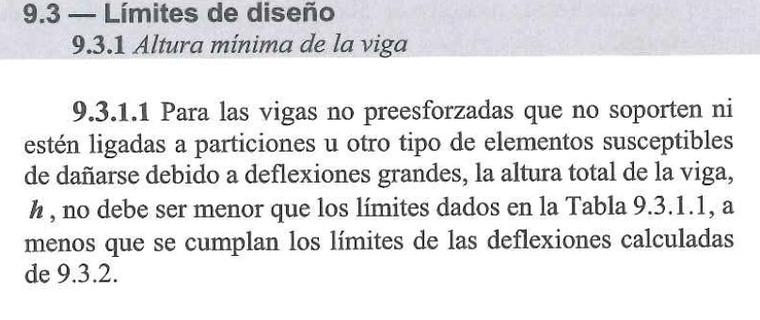

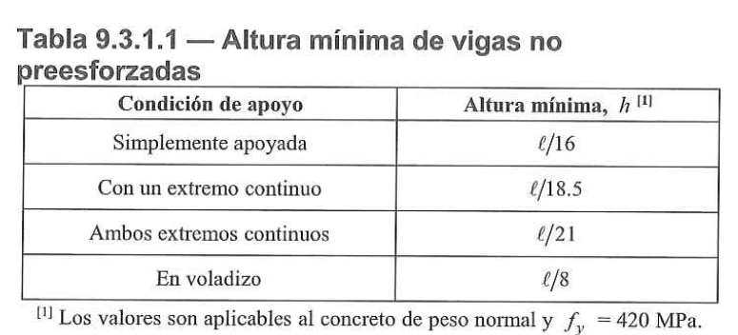

 | Peralte |  | Base

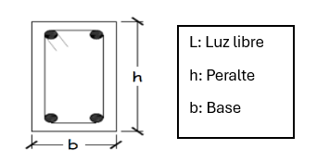

 |  | Peralte |  | Base
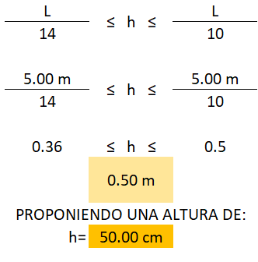
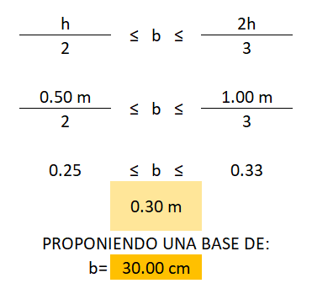
d

Hoja1 (2)
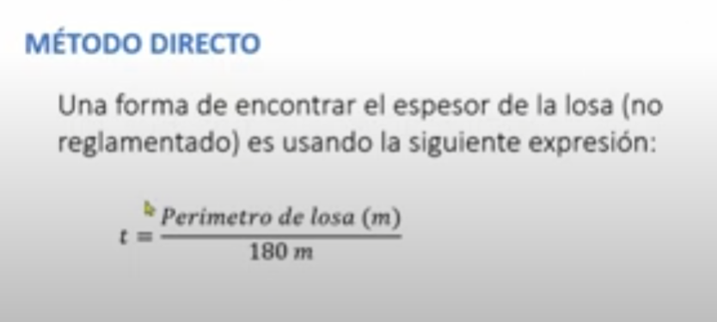
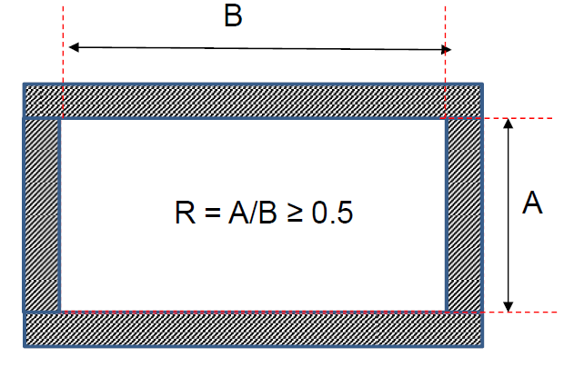
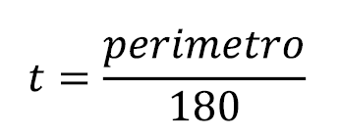
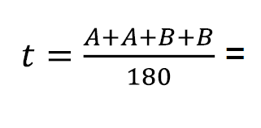
17.5mts

4mts | 4mts | 4.5mts | 5mts

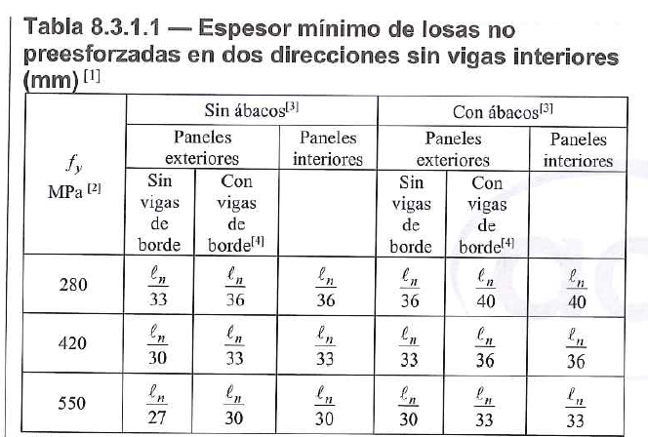
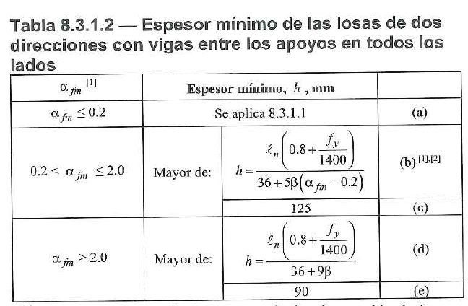
I | II | III | IV | 5mts
V | VI | VII | VIII | 5mts | 15 mts
IX | X | XI | XII | 5mts

 |  |  |  | 3.2mts | 6.4mts
 |  |  |  | 3.2mts

